Premium
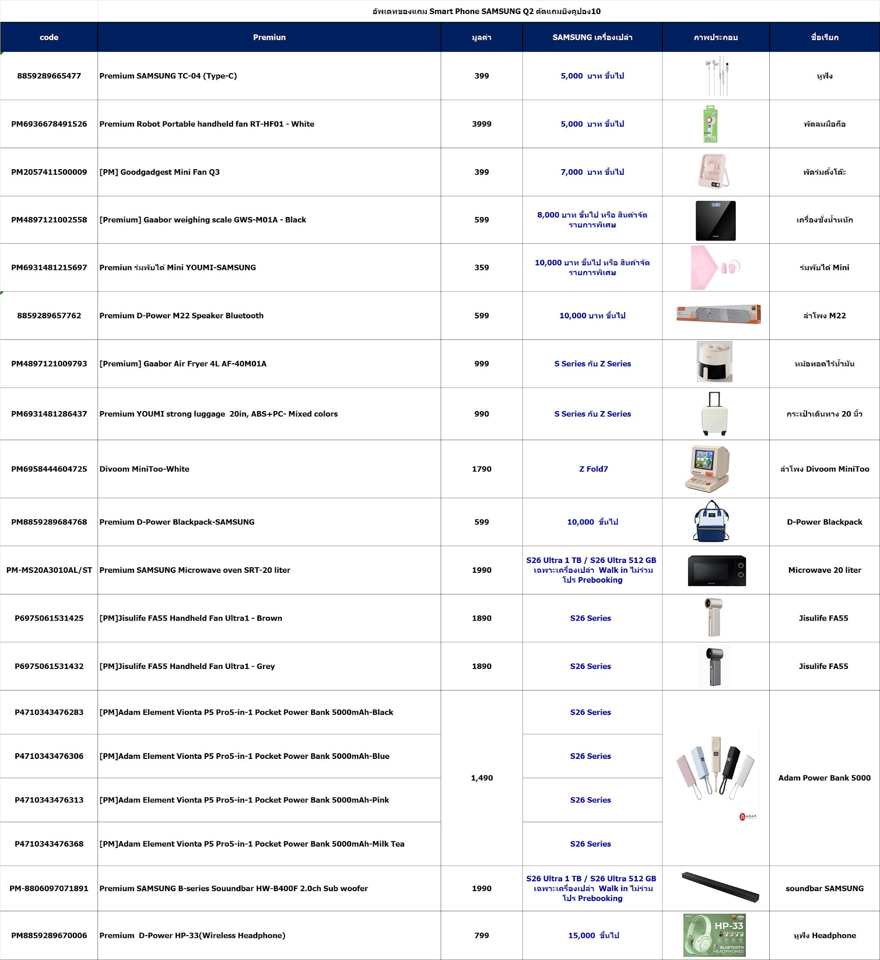

#VALUE!

วิธีการตัด Trade up
เรื่อง สรุปขั้นตอนการทำ AIS Trade UP ที่มีการ Co-investment

Update การทำ AIS Trade UP ที่มีการ Co-investment เริ่ม 1.6.25

( แก้ไข เนื่องจากบัญชีมีการปรับ วิธีการกดรับชำระ ให้ง่ายขึ้น )

รบกวนแต่ละฝ่ายดำเนินการตามที่ตกลงกัน

PM
1. เมื่อ AIS / Brand แจ้งโปรโมชั่น ที่ไม่ได้ Support ให้ 100% ให้ PM สรุปรายละเอียดโปรโมชั่นแจ้ง หน่วยงานที่เกี่ยวข้อง
1.1 แจ้งบัญชีการเงิน เพื่อ พิจารณาเงื่อนไข Co-investment เพื่อให้เข้าหลักการทางบัญชี ว่าต้องบันทึกรายการประเภทใด

- Samsung : เลือกปุ่ม T-UP-CO-S (TRADE UP COPAYMENT SAMSUNG)
- AIS : เลือกปุ่ม T-UP-CO-A (TRADE UP COPAYMENT AIS)

ตัวอย่าง

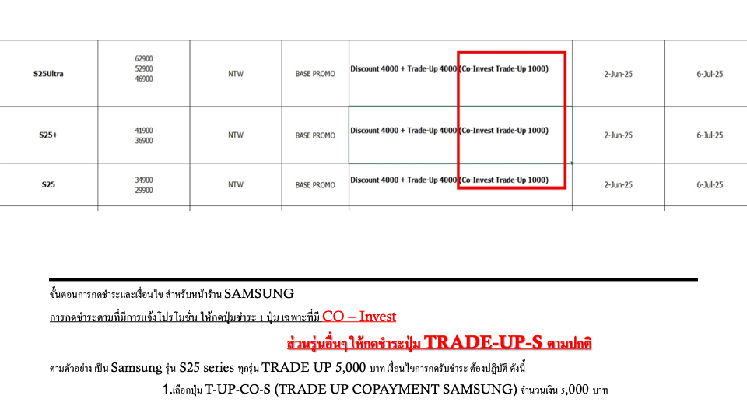

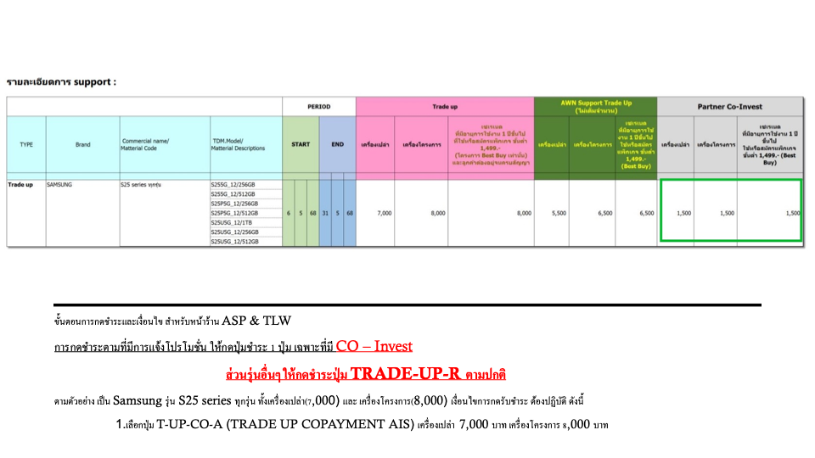

การเลือกกดชำระในระบบ POS

1. กรอบสีน้ำเงิน ด้านบน คือรายการที่มีการทำปกติ ได้รับเงินคืนเต็มจำนวน
2. กรอบสีแดง คือรายการที่มีการ Co-investment
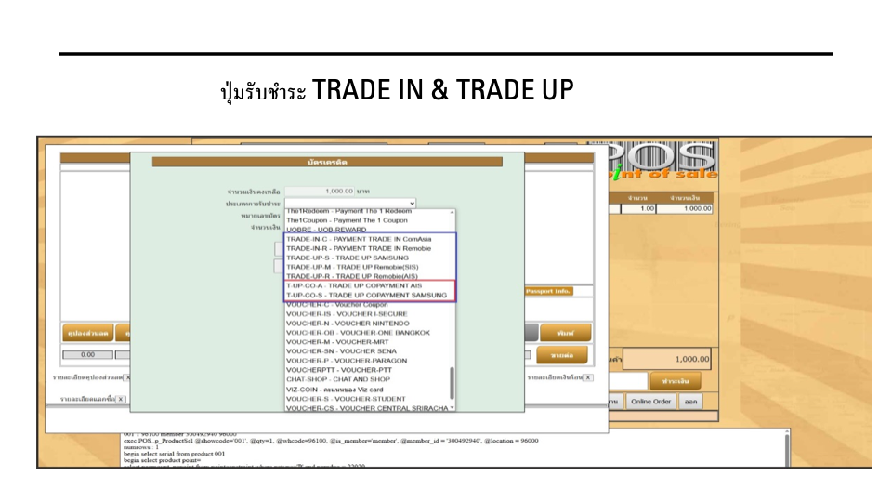

1.2 แจ้งโปรโมชั่นให้ทีม Rebate เพื่อทำการตรวจสอบการทำรายการ
2. PM ประกาศโปรหน้าร้าน รวมถึงวิธีการขายให้กับ Retail
3. การเช็คโปรโมชั่น AIS ปกติแจ้งใน IKM ปรับให้ Sale AIS แจ้งโปรโมชั่นที่เกี่ยวกับ Smart Phone ให้PM ที่เกี่ยวข้องทางเมล์
4. PM ตรวจสอบต้นทุนการ Co-investment หักกับค่าใช้จ่าส่วนใด ( เช่น Samsung
Retail
1. ขายสินค้าตามโปรโมชั่น เลือกใช้ประเภทสวนลดให้ถูกตามที่ PM แจ้งในรายละเอียดโปรโมชั่น
Rebate
1. ตรวจสอบการทำรายการของหน้าร้าน
2. ตรวจสอบ กระทบยอดการได้เงินคืนจาก AIS / Brand
3. สรุปยอดรายเดือนส่วนที่ได้รับชดเชย / และส่วนที่ไม่ได้รับชดเชย แจ้ง PM ที่เกี่ยวข้อง
4. ประมาณการรายได้ ที่จะได้รับให้กับบัญชี
บัญชี/การเงิน
1. สรุปรายการทางด้านบัญชีการเงิน
2. หากได้รับเงินคืนไม่ครบให้ติดตาม PM เพื่อประสานงาน AIS / Brand ในระยะเวลาที่กำหนด
(AIS 10 Point ยังไม่ได้ข้อสรุป )

Promotion Premium Q2.2026
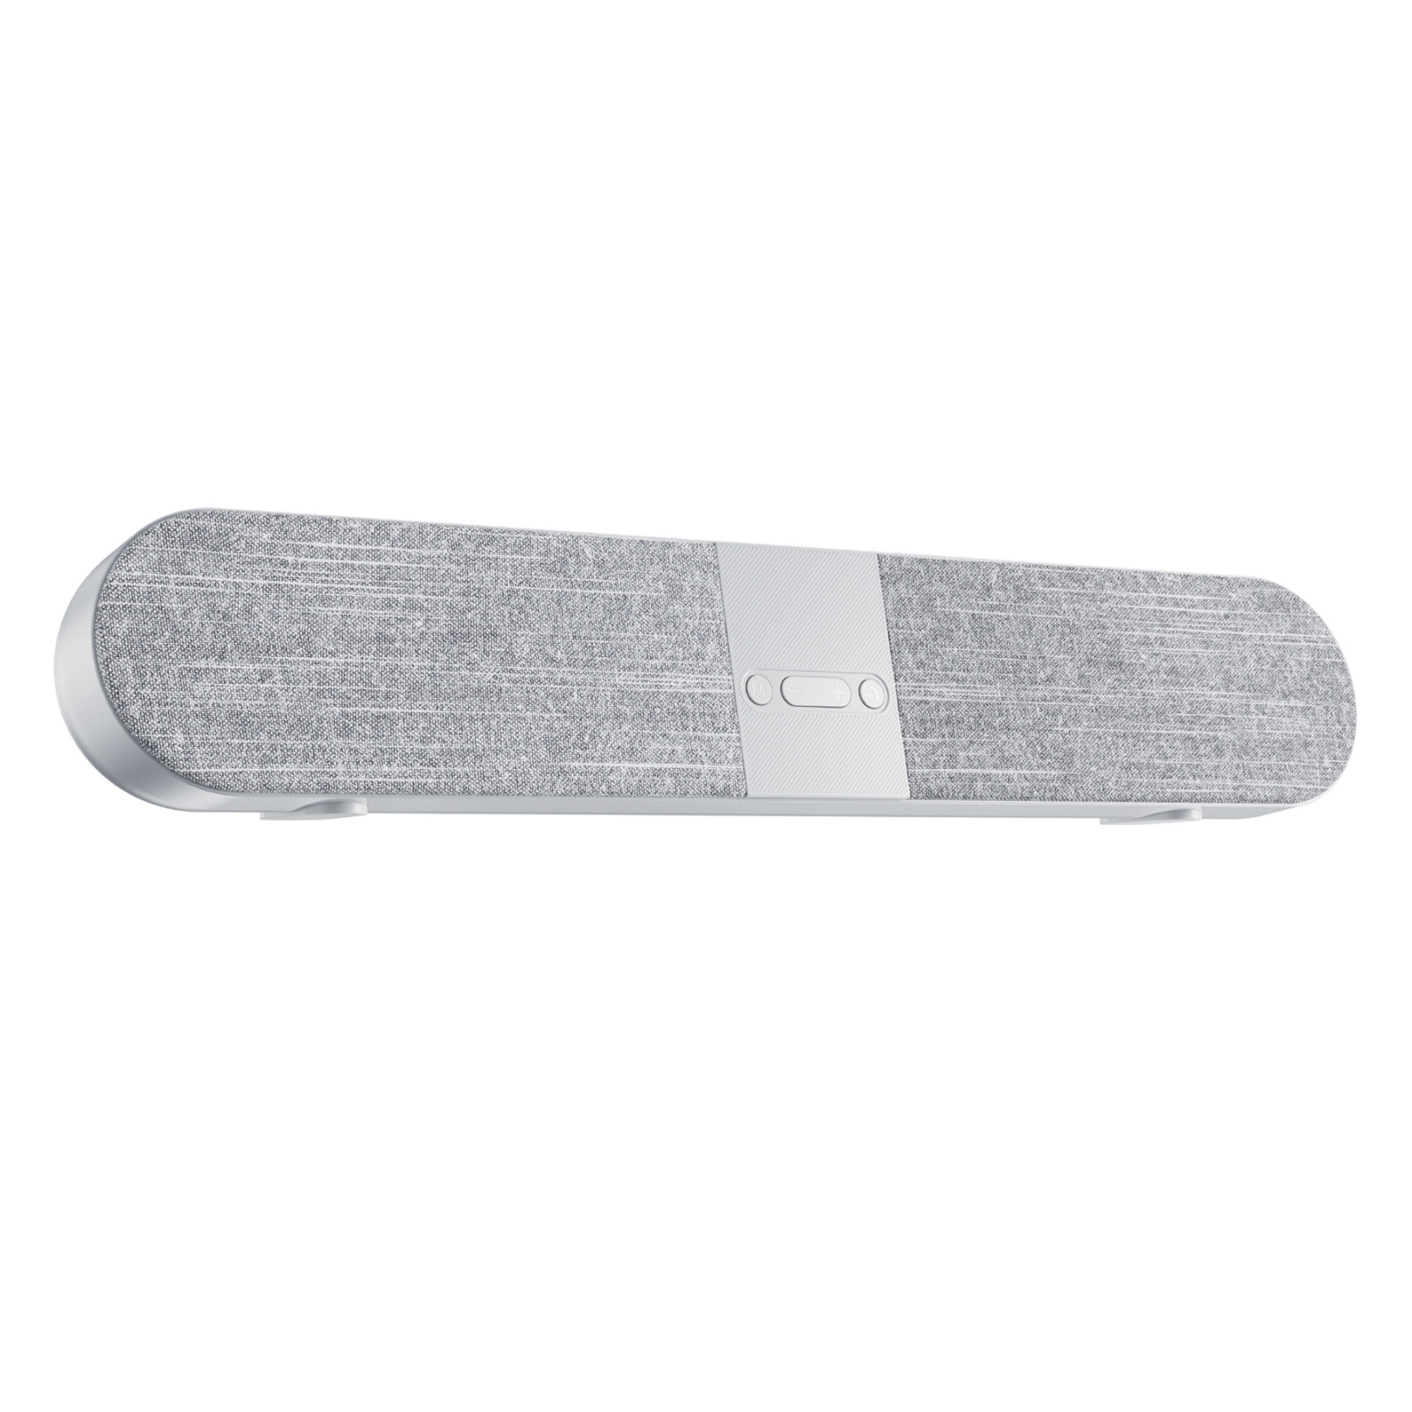
อัพเดทของแถม Smart Phone SAMSUNG เริ่ม 1 July - 30 Sep.2025 ตัดแถมยิงคูปอง10
Product Code | ชื่อของแถม | รูป | SAMSUNG Smart Phone
8859289665477 | Premium SAMSUNG TC-04 (Type-C) มูลค่า 199 | 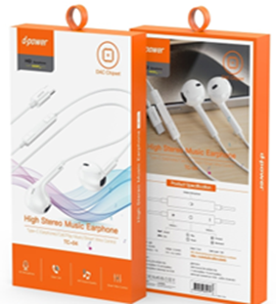 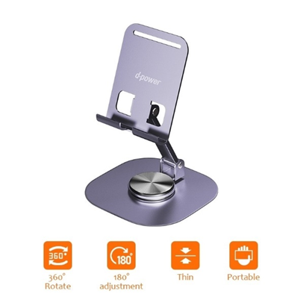 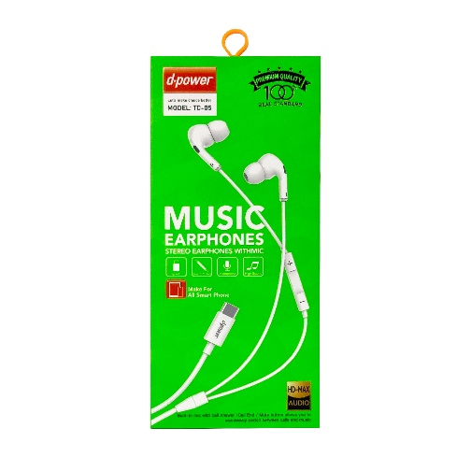 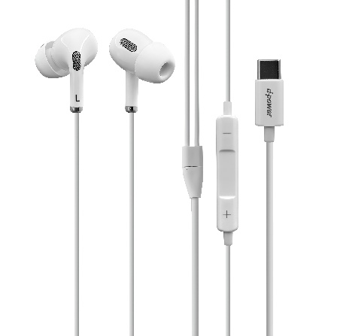  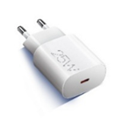 | แถมเครื่องเปล่า เรทราคา 4,999 ขึ้นไป
PM8859289682832 | Premium SAMSUNG TC-05 (Type-C) มูลค่า 199
เลือกแถม อย่างใดอย่างหนึ่งเท่านั้น
8859289682399 | ขาตั้งมือถือ Multifunction & Premium D-Power Phone Holder PH-03 มูลค่า 299
PREMIUM-EP20 | Premium Wireless Speaker EP-20 Black มูลค่า 199 | 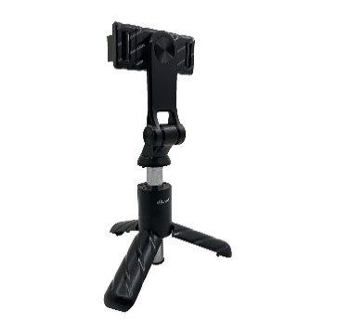 | แถม A series เครื่องเปล่า เรทราคา 6,999 ขึ้นไป
PM8859289665378 | Premium D-power Selfie Stick-SF03 มูลค่า 399
PM8859289665378 | Premium D-power Selfie Stick-SF03 มูลค่า 399 | 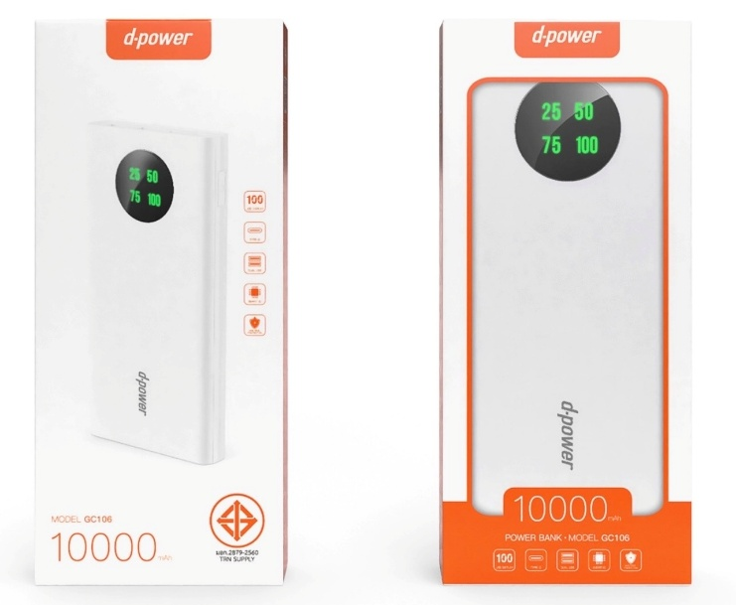 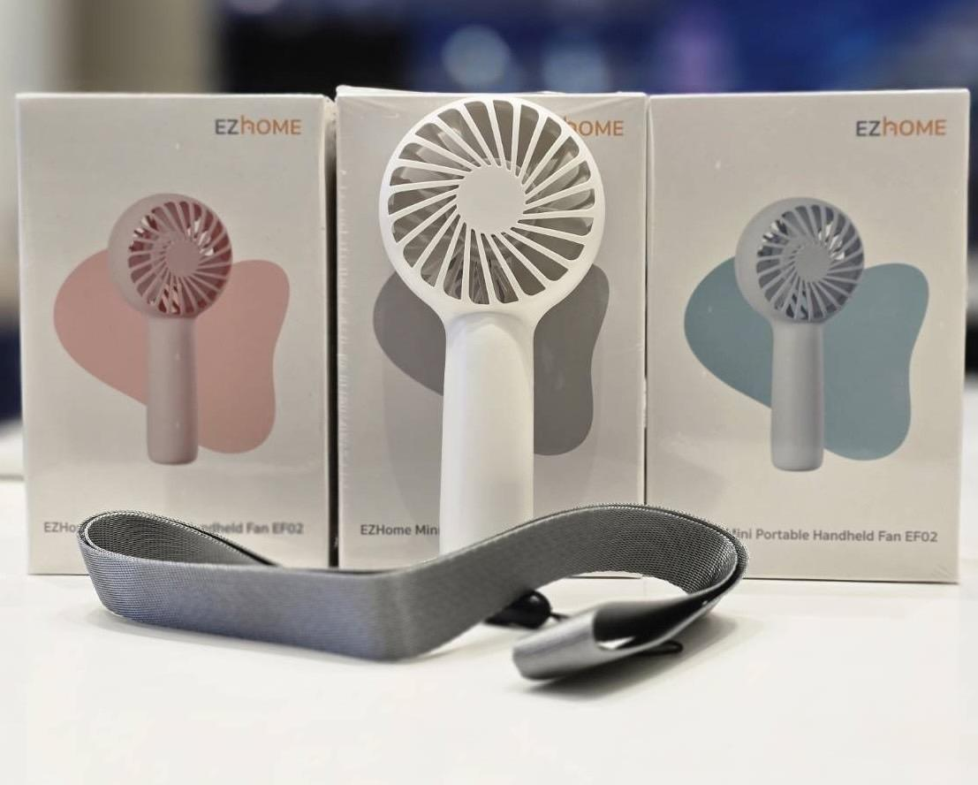 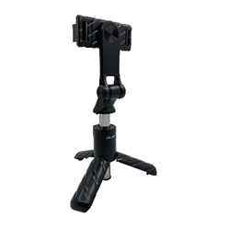 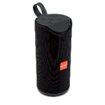 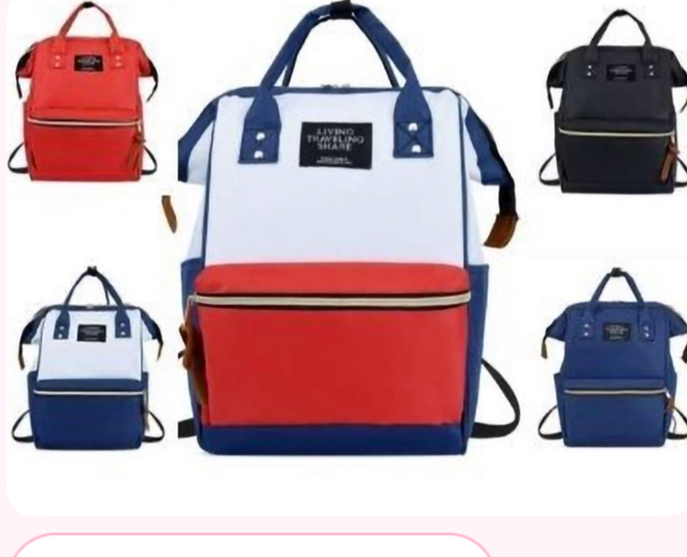 | แถมเครื่องเปล่า เรทราคา 8,000 ขึ้นไป
PM8859616002685 | [PM] EZHome Mini Portable Handheld Fan EF02 - Pink มูลค่า 239
PM8859616002760 | [PM] EZHome Mini Portable Handheld Fan EF02 - Light Blue มูลค่า 239
PM8859616002692 | [PM] EZHome Mini Portable Handheld Fan EF02 - White มูลค่า 239
SM88592896555607 | [PM] D-Power Powerbank GC106 10000 mAh - SAMSUNG มูลค่า 599
PREMIUM-EPLITTLE | Premium Wireless Home bluetooth Speaker Little มูลค่า 699 | 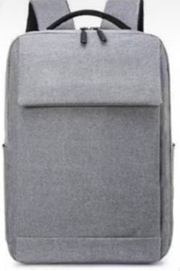 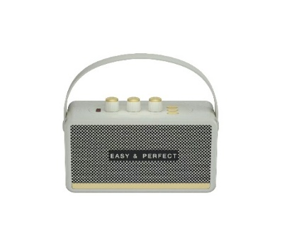 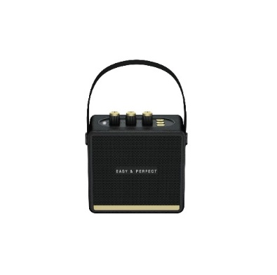 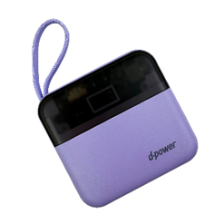 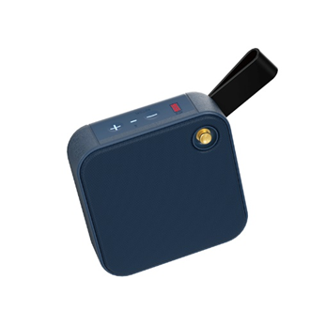 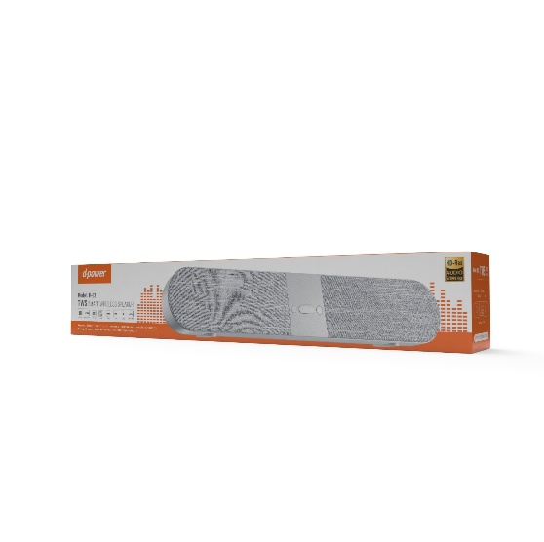 | แถมเครื่องเปล่า เรทราคา 13,999 ขึ้นไป
PREMIUM-EPTINNY | Premium Wireless Home bluetooth Speaker Tinny มูลค่า 699
SM17011 | Premium SAMSUNG Phoenix Backpack มูลค่า 399
8859289664456 | [PM] Power Bank V-104 Pro (10,400 mAh) D-Power มูลค่า 890
8859289657762 | Premium D-Power M22 Speaker Bluetooth มูลค่า 599
2064925400008.00 | [PM] Umbrella UV Mini Youmi Black มูลค่า 359 | 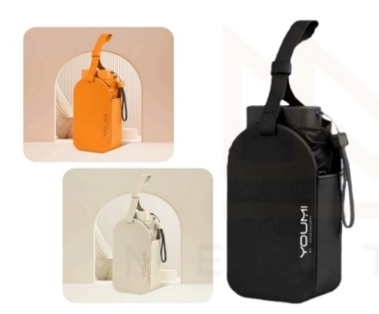 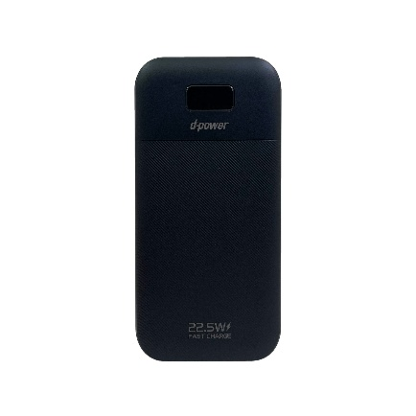 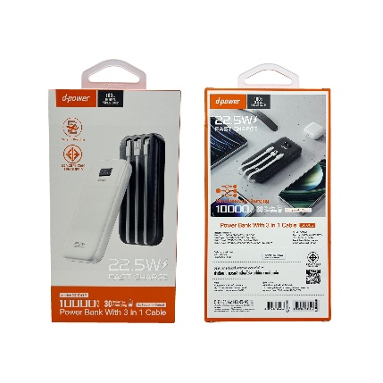
PM8859289670420 | Premium Powerbank GC1005 PD3.0 22.5W (10000 mAh)-SAMSUNG มูลค่า 699
PM8859289670006 | Premium D-Power HP-33 (Wireless Headphone) มูลค่า 799 | 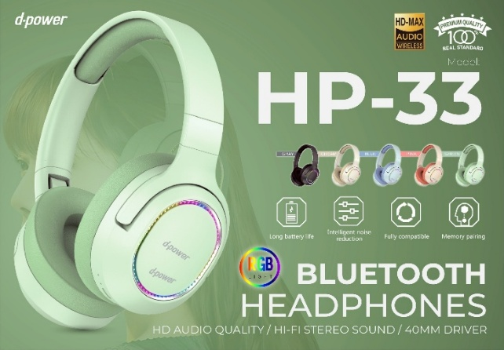 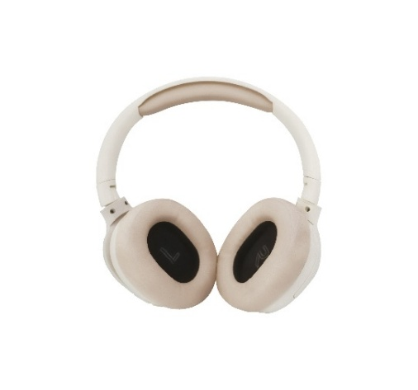 | แถมเครื่องเปล่า 20,000 ขึ้นไป
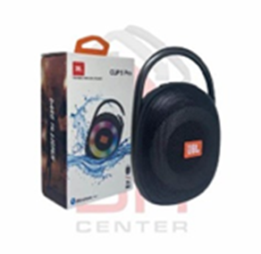
P6975061531425 | [PM]Jisulife FA55 Handheld Fan Ultra1 - Brown มูลค่า 1,890 |  | แถมเครื่องเปล่า Flip7&Fold7
P6975061531432 | [PM]Jisulife FA55 Handheld Fan Ultra1 - Grey มูลค่า 1,890 | 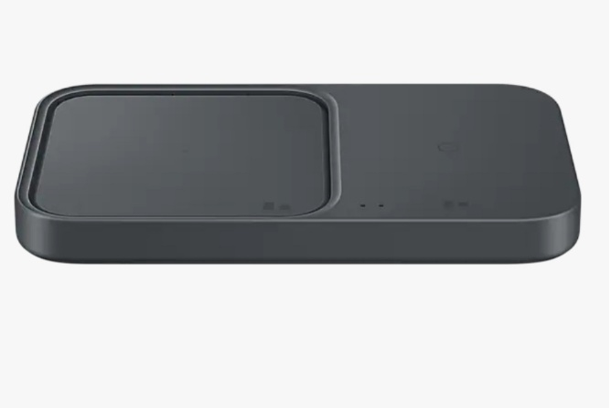
P1200130010170/P1200130010187/P1200130010194 | [PM]JBL CLIP 5 มูลค่า 2,790
Adam Element iKlips S USB-C Nano Fingerprint SSD 256 GB มูลค่า 1,990
PMEP-P5400BBEGWW | Wireless Charger SAMSUNG มูลค่า 1,990 |  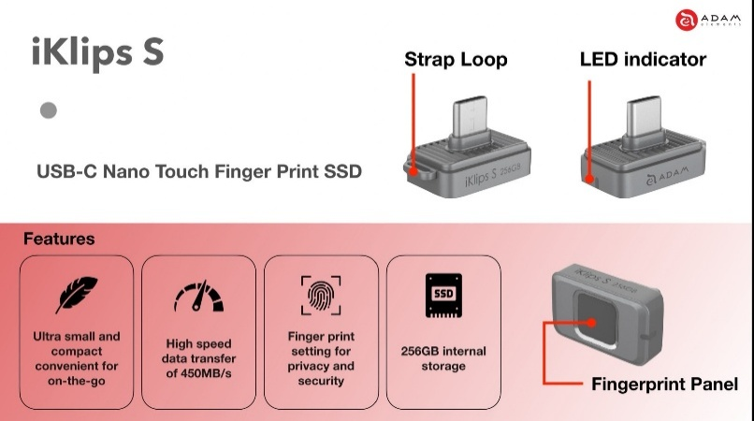
PM4710343477822 | Adam Element iKlips S USB-C Nano Fingerprint SSD 256 GB มูลค่า 1,990
8859289669215 | Premium S28 Pocket Power Bank 5200 mAh มูลค่า 990
P1200130009433/P1200130009457/P1200130009471/P1200130009440 | [PM]JBL GO 4 มูลค่า 1,990 |  
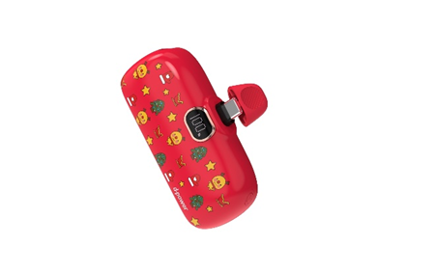
P1200130010170/P1200130010187/P1200130010194 | [PM]JBL CLIP 5 มูลค่า 2,790

P6975061531425 | [PM]Jisulife FA55 Handheld Fan Ultra1 - Brown มูลค่า 1,890 |  | แถมเครื่องเปล่า 30,000 ขึ้นไป
P6975061531432 | [PM]Jisulife FA55 Handheld Fan Ultra1 - Grey มูลค่า 1,890
PMXMI-TEJ4018GL | [PM] Portable Photo Printer (26152) มูลค่า 2,299
S30749 | Adam Element Mag Z Magnetic 3-in-1 Foldable Travel Charging Station-Black มูลค่า 2,990 | 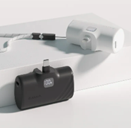
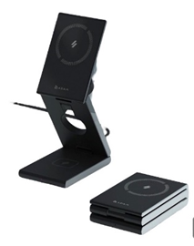
S30750 | Adam Element Mag Z Magnetic 3-in-1 Foldable Travel Charging Station-Titanium มูลค่า 2,990
P840741115591 | [PM]Adam Element GRAVITY F5C Pocket Power Bank 5K-Black มูลค่า 890
P840741115614 | [PM]Adam Element GRAVITY F5C Pocket Power Bank 5K-Blue มูลค่า 890
P840741115621 | [PM]Adam Element GRAVITY F5C Pocket Power Bank 5K-Green มูลค่า 890
P840741115638 | [PM]Adam Element GRAVITY F5C Pocket Power Bank 5K-Pink มูลค่า 890
PM4710343474777 | [PM]Adam Element Gravity 30W Fast Charging 10K with built in cable-Gray มูลค่า 1,990
PM8859289665415 | Premium SAMSUNG Adapter APP-25 (25W) มูลค่า 490

